상품제안서
에코젠 컵 11oz | 상품코드: S41083

 |  |  |  |  |  |  | 02-713-8555 | www.synergygift.co.kr
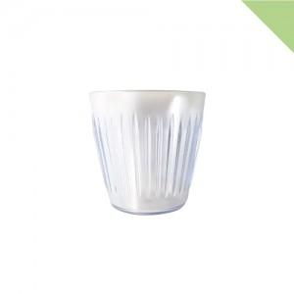

【상세/제작정보】 | <p><span style="font-size: 18.6667px;">※ 인쇄불가 상품 입니다.</span><span style="font-size: 14pt;">​</span></p><p><span style="font-size: 14pt;">※&nbsp;</span><span style="font-size: 14pt;">삶거나 식기세척기/전자레인지 사용 불가</span></p><p><span style="font-size: 14pt;">※ 5,000개 이상 제작시 개별케이스 제작 가능합니다.</span>&nbsp;</p>

【인쇄/포장옵션】 | / 포장불가능

【공급단가】 | 수량 | 100~ | 300~ | 500~ | 1,000~ | 3,000~
*VAT별도 | 단가 | 1,230원 | 1,210원 | 1,180원 | 1,140원 | 1,100원

【상품 URL】 | https://www.synergygift.co.kr:443/src/goods_detail.php?gdno=41083

